STATISTICS chart with data
Fixed interest rates take up more, but variable interest rates still fill the most
Kr. mio.

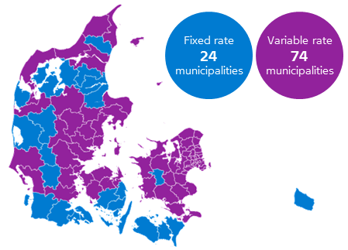
Municipality | Loans with fixed interest rate | Loans with variable interest rate
Copenhagen | 56,905 | 78,967
Frederiksberg | 11,058 | 18,133
Ballerup | 5,466 | 6,280
Brøndby | 2,955 | 3,505
Dragør | 3,204 | 5,382
Gentofte | 17,355 | 38,182
Gladsaxe | 9,535 | 12,075
Glostrup | 2,515 | 3,189
Herlev | 3,173 | 3,595
Albertslund | 2,489 | 2,608
Hvidovre | 7,054 | 7,812
Høje-Taastrup | 6,590 | 7,552
Lyngby-Taarbæk | 10,251 | 15,751
Rødovre | 5,307 | 5,969
Ishøj | 2,176 | 2,605
Tårnby | 7,211 | 8,038
Vallensbæk | 2,625 | 3,434
Furesø | 7,418 | 11,051
Allerød | 4,971 | 6,795
Fredensborg | 6,134 | 10,095
Helsingør | 8,677 | 16,188
Hillerød | 7,367 | 10,724
Hørsholm | 4,682 | 11,806
Rudersdal | 12,587 | 24,047
Egedal | 7,913 | 10,040
Frederikssund | 6,550 | 8,399
Greve | 8,271 | 12,044
Køge | 8,789 | 9,872
Halsnæs | 5,189 | 6,389
Roskilde | 14,486 | 18,416
Solrød | 4,239 | 6,796
Gribskov | 7,785 | 13,794
Odsherred | 6,240 | 8,057
Holbæk | 8,652 | 10,612
Faxe | 4,705 | 4,788
Kalundborg | 5,737 | 6,550
Ringsted | 4,202 | 4,631
Slagelse | 7,865 | 8,953
Stevns | 3,434 | 3,846
Sorø | 3,902 | 3,705
Lejre | 5,052 | 5,332
Lolland | 3,180 | 2,857
Næstved | 9,729 | 10,760
Guldborgsund | 6,517 | 6,453
Vordingborg | 5,529 | 5,627
Bornholm | 4,868 | 3,520
Middelfart | 4,923 | 7,048
Assens | 4,776 | 4,869
Faaborg-Midtfyn | 6,202 | 5,802
Kerteminde | 2,885 | 3,513
Nyborg | 3,647 | 3,590
Odense | 21,096 | 25,529
Svendborg | 7,574 | 7,462
Nordfyns | 3,662 | 4,091
Langeland | 1,430 | 1,391
Ærø | 681 | 485
Haderslev | 5,525 | 5,659
Billund | 2,894 | 2,775
Sønderborg | 7,985 | 6,362
Tønder | 3,102 | 2,497
Esbjerg | 11,525 | 15,427
Fanø | 866 | 1,544
Varde | 6,196 | 8,655
Vejen | 4,141 | 4,056
Aabenraa | 5,776 | 4,410
Fredericia | 5,211 | 6,981
Horsens | 11,140 | 12,031
Kolding | 10,150 | 14,507
Vejle | 13,109 | 16,718
Herning | 8,359 | 8,336
Holstebro | 7,017 | 7,127
Lemvig | 2,070 | 1,707
Struer | 2,098 | 2,221
Syddjurs | 7,093 | 9,404
Norddjurs | 4,214 | 4,650
Favrskov | 7,413 | 7,727
Odder | 3,487 | 4,741
Randers | 11,354 | 10,926
Silkeborg | 11,075 | 16,927
Samsø | 575 | 776
Skanderborg | 10,148 | 13,753
Aarhus | 42,297 | 62,069
Ikast-Brande | 3,885 | 3,928
Ringkøbing-Skjern | 6,677 | 6,473
Hedensted | 5,761 | 7,171
Morsø | 1,780 | 1,494
Skive | 4,841 | 4,210
Thisted | 4,654 | 4,905
Viborg | 10,532 | 11,378
Brønderslev-Dronninglund | 4,147 | 3,878
Frederikshavn | 7,312 | 9,499
Vesthimmerlands | 4,258 | 3,139
Læsø | 287 | 344
Rebild | 4,490 | 3,631
Mariagerfjord | 5,038 | 4,326
Jammerbugt | 5,528 | 7,364
Aalborg | 25,966 | 28,487
Hjørring | 7,027 | 10,301

Dataslice: Nominal value of outstanding loans from mortgage-credit institutes to Danish households, owner-occupied and holi-day homes, end of May 2019.

Find more data for geographically distributed mortgage loans here.

